修改
宁波品秀美容科技有限公司 宁波高新区江南路1528号高新科技广场2号楼10楼 电话：0574-27889688 传真：0574-27889655 sales@hair-brushes.com lucky@jsiu.com
订单
供货商： | 瑞安市诚叶美发用具有限公司 |  |  |  | 订单号 | US-BR01-02
电话： | 15967719778 |  |  |  | 日期 | 2025年09月03日
联系人： | 叶敏 |  |  |  | 订单安排人 | 郑遥杰
产品编号 | 产品图片 | 描述 | 数量/个 | 单价 | 金额 | 包装方式
US-BR01-02 | 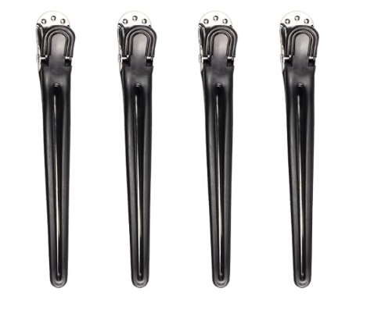 | 塑料发夹，111mm，黑色组装，4个入一OPP袋，客供卡头 | 0PCS | ¥3.00 |  | 按合同，包装前先拍照给我司确认，合同内的新货号需打产前样，确认后才可生产大货。

 | 以上价格含税运含包装
进仓地址： | 宁波品秀美容科技有限公司 宁波江南路1528号高新科技广场10楼
付款方式: | 30%定金，出货前验货合格后付清尾款，后补增值税发票 |  |  |  | 色卡 | Logo
交货时间: | 2025年09月18日
箱规:
产前确认样:
出货样:
注意事项:

 | 宁波品秀美容科技有限公司 |  |  | 瑞安市诚叶美发用具有限公司
 | ---------------------- |  |  | ----------------------

